ANEXO 6
 | ANEXO NO. 6 - FORMATO PROPUESTA TÉCNICA
 | INDICACIONES: Señale con una X, si la propuesta presentada cumple o no cumple con las especificaciones técnicas y las cantidades requeridas en el proceso de selección Diligencie solamente las casillas sombreadas en VERDE
 | Yo __________________________________ identificado(a) con cedula de ciudadanía N° __________________________, en calidad de Representante Legal de la empresa ________________________________________, certifico que la propuesta técnica presentada responde al requerimiento de la ESU, y comprende la entrega de los elementos que se relacionan a continuación:
 | PRIMER NIVEL
 | SUBSECRETARIA
 | REFERENCIA | DESCRIPCION | CANTIDAD | CUMPLE | NO CUMPLE
 | 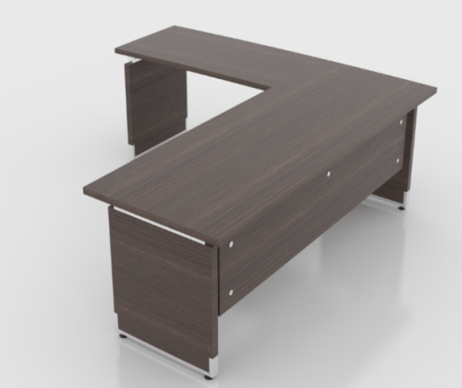 | Puesto de Trabajo 1.80x1.35 | 1
 |  | En Aglomerado de 30mm
 |  | Enchapado en Formica F - 8, incluye rchivador y Mesa de Reuniones
 |  | Pedestales Entamborados
 |  | Archivador Movil
 |  | Mesa Reuniones D=.90, En Aglomerado de 30mm
 |  | Enchapado en Formica F - 8, Retorno 1.20x60

 | SALA REUNIONES DESPACHO
 | REFERENCIA | DESCRIPCION | CANTIDAD | CUMPLE | NO CUMPLE
 | 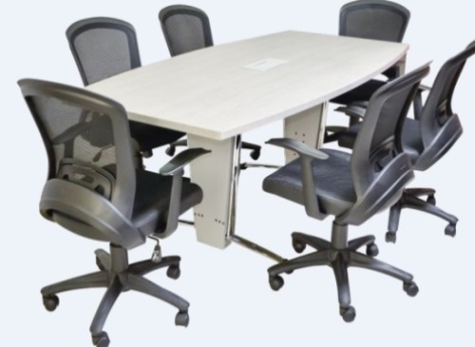 | Mesa de 1.20x3.00 | 1
 |  | en Aglomerado
 |  | Enchapado en Formica F - 8
 |  | Con Power Dock (caja para tomas)
 |  | Pedestal Tubo Eliptico 1.9 Calibre 18 y 16 Cromado
 |  | Lamina de Acero Coll Rolled Calibre 22

 | MODULO DE RECEPCION - 2 PUESTOS
 | REFERENCIA | DESCRIPCION | CANTIDAD | CUMPLE | NO CUMPLE
 | 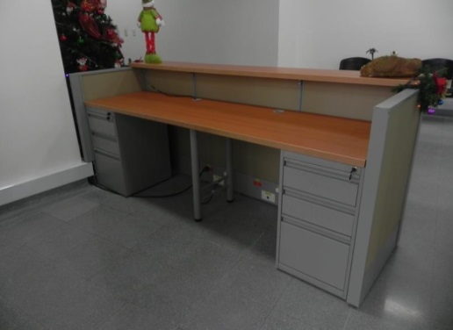 | Modulo de 2.40x1.50 | 1
 |  | Incluye Archivador (2)
 |  | Estructura Metalica en Lamina de Acero Coll Rolled Calibre 20
 |  | Baldosas Enchapadas en Formica
 |  | Superficie de Trabajo en Aglomerado de 30 mm
 |  | Enchapado en Fomica F - 8

 | SALA DE ESPERA
 | REFERENCIA | DESCRIPCION | CANTIDAD | CUMPLE | NO CUMPLE
 | 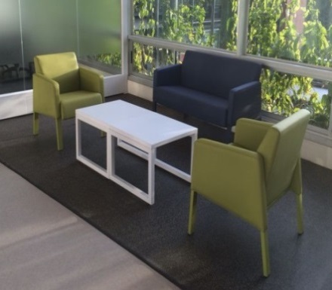 | Incluye 2 Sofas de 2 Puestos y Mesa Auxiliar | 2
 |  | Medidas del Sofa:
 |  | Ancho: 1.24
 |  | Profundiad: .67
 |  | Alto: .80
 |  | Estructura Interna en Madera y Espuma Densidad 60, Tapizado en Tela Vinilica
 |  | Mesa Auxiliar: 90x60, Superficie en Aglomerado de 19mm y Enchapado en formica F - 8
 |  | Estructura Metalica
 | LIDER DE PROGRAMACION
 | REFERENCIA | DESCRIPCION | CANTIDAD | CUMPLE | NO CUMPLE
 | 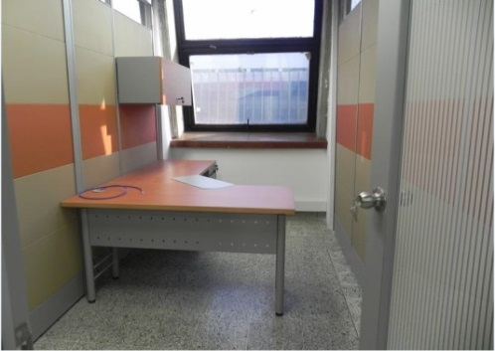 | Puesto de Trabajo 1.80x1.35 | 4
 |  | Incluye Archivador
 |  | Retorno 1.20x60
 |  | Pedestales Cilindricos
 |  | El archivador es de Piso 2x1, un Cajon para Archivo, 2 Cajones Pequeños
 |  | Medidas: Frente: 40, Fondo: 56, Altura: .68
 |  | No Incluye Gabinete Superior
 |  | El puesto tiene pasacables y faldon en lamina perforada
 | PLANEACION Y FINANCIERA
 | REFERENCIA | DESCRIPCION | CANTIDAD | CUMPLE | NO CUMPLE
 | 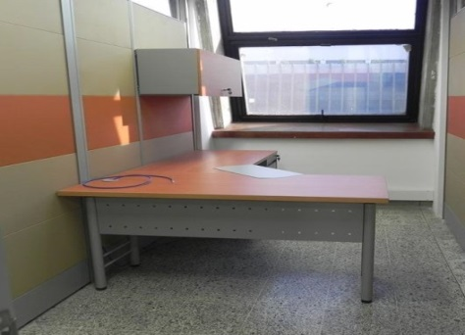 | Puesto de Trabajo 1.50x1.35 | 8
 |  | Incluye Archivador
 |  | Retorno 75x60
 |  | Pedestales Cilindricos
 |  | El archivador es de Piso 2x1, un Cajon para Archivo, 2 Cajones Pequeños
 |  | Medidas: Frente: 40, Fondo: 56, Altura: .68
 |  | No Incluye Gabinete Superior
 |  | El Puesto tiene Pasacables y Faldon en Lamina Perforada
 | SISTEMAS
 | REFERENCIA | DESCRIPCION | CANTIDAD | CUMPLE | NO CUMPLE
 |  | Puesto de Trabajo 1.50x1.35 | 4
 |  | Incluye Archivador
 |  | Retorno 75x60
 |  | Pedestales Cilindricos
 |  | El archivador es de Piso 2x1, un Cajon para Archivo, 2 Cajones Pequeños
 |  | Medidas: Frente: 40, Fondo: 56, Altura: .68
 |  | No Incluye Gabinete Superior
 |  | El Puesto tiene Pasacables y Faldon en Lamina Perforada
 |  | Estanteria para Bodega de 90.5x30 | 4
 |  | Angulos calibre 14, Con Entrepaños (7) calibre 22
 |  | Pintura electrostatica
 | COMUNICACIONES
 | REFERENCIA | DESCRIPCION | CANTIDAD | CUMPLE | NO CUMPLE
 |  | Puesto de Trabajo 1.50x1.35 | 3
 |  | Incluye Archivador
 |  | Retorno 75x60
 |  | Pedestales Cilindricos
 |  | El archivador es de Piso 2x1, un Cajon para Archivo, 2 Cajones Pequeños
 |  | Medidas: Frente: 40, Fondo: 56, Altura: .68
 |  | No Incluye Gabinete Superior
 |  | El Puesto tiene Pasacables y Faldon en Lamina Perforada
 | PROYECTOS ESPECIALES
 | REFERENCIA | DESCRIPCION | CANTIDAD | CUMPLE | NO CUMPLE
 |  | Puesto de Trabajo 1.50x1.35 | 3
 |  | Incluye Archivador
 |  | Retorno 75x60
 |  | Pedestales Cilindricos
 |  | El archivador es de Piso 2x1, un Cajon para Archivo, 2 Cajones Pequeños
 |  | Medidas: Frente: 40, Fondo: 56, Altura: .68
 |  | No Incluye Gabinete Superior
 |  | El Puesto tiene Pasacables y Faldon en Lamina Perforada
 | OFERTAS
 | REFERENCIA | DESCRIPCION | CANTIDAD | CUMPLE | NO CUMPLE
 | 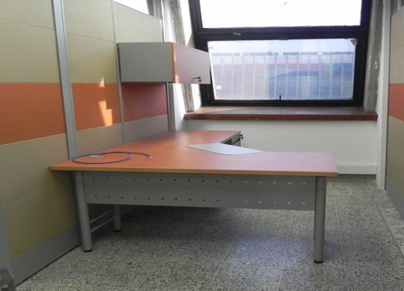 | Puesto de Trabajo 1.50x1.35 | 5
 |  | Incluye Archivador
 |  | Retorno 75x60
 |  | Pedestales Cilindricos
 |  | El archivador es de Piso 2x1, un Cajon para Archivo, 2 Cajones Pequeños
 |  | Medidas: Frente: 40, Fondo: 56, Altura: .68
 |  | No Incluye Gabinete Superior
 |  | El Puesto tiene Pasacables y Faldon en Lamina Perforada
 | FACTURACION
 | REFERENCIA | DESCRIPCION | CANTIDAD | CUMPLE | NO CUMPLE
 |  | Puesto de Trabajo 1.50x1.35 | 1
 |  | Incluye Archivador
 |  | Retorno 75x60
 |  | Pedestales Cilindricos
 |  | El archivador es de Piso 2x1, un Cajon para Archivo, 2 Cajones Pequeños
 |  | Medidas: Frente: 40, Fondo: 56, Altura: .68
 |  | No Incluye Gabinete Superior
 |  | El Puesto tiene Pasacables y Faldon en Lamina Perforada
 | MENSAJERIA
 | REFERENCIA | DESCRIPCION | CANTIDAD | CUMPLE | NO CUMPLE
 | 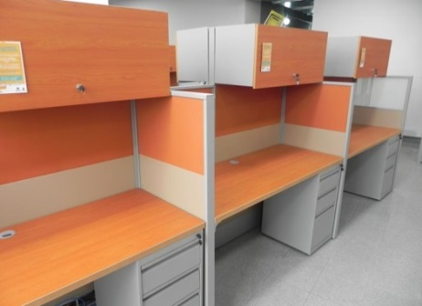 | Puesto de Trabajo de 1.35x60 | 1
 |  | En Aglomerado de 30mm
 |  | Enchapado en Formica F - 8
 |  | Pedestales Cilindricos
 |  | No Incluye Paneles Laterales
 |  | No Incluye Gabinete Superior
 |  | El archivador es de Piso 2x1, un Cajon para Archivo, 2 Cajones Pequeños
 |  | Medidas: Frente: 40, Fondo: 56, Altura: .68
 | AUXILIAR ADMINISTRATIVA
 | REFERENCIA | DESCRIPCION | CANTIDAD | CUMPLE | NO CUMPLE
 |  | Puesto de Trabajo 1.50x1.35 | 2
 |  | Incluye Archivador
 |  | Retorno 75x60
 |  | Pedestales Cilindricos
 |  | El archivador es de Piso 2x1, un Cajon para Archivo, 2 Cajones Pequeños
 |  | Medidas: Frente: 40, Fondo: 56, Altura: .68
 |  | No Incluye Gabinete Superior
 |  | El Puesto tiene Pasacables y Faldon en Lamina Perforada
 | JURIDICA
 | REFERENCIA | DESCRIPCION | CANTIDAD | CUMPLE | NO CUMPLE
 | 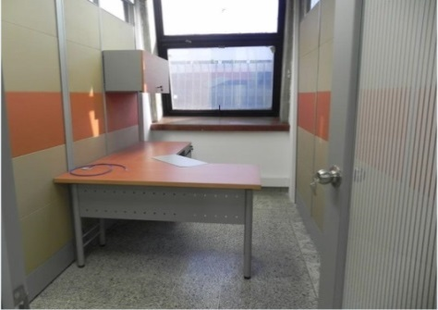 | Puesto de Trabajo 1.80x1.35 | 1
 |  | Incluye Archivador
 |  | Retorno 1.20x60
 |  | Pedestales Cilindricos
 |  | El Archivador es de Piso 2x1, un Cajon para Archivo, 2 Cajones Pequeños
 |  | Medidas: Frente: 40, Fondo: 56, Altura: .68
 |  | No Incluye Gabinete Superior
 |  | El Puesto tiene Pasacables y Faldon en Lamina Perforada
 | JURIDICA ABOGADOS
 | REFERENCIA | DESCRIPCION | CANTIDAD | CUMPLE | NO CUMPLE
 |  | Puesto de Trabajo 1.50x1.35 | 9
 |  | Incluye Archivador
 |  | Retorno 75x60
 |  | Pedestales Cilindricos
 |  | El archivador es de Piso 2x1, un Cajon para Archivo, 2 Cajones Pequeños
 |  | Medidas: Frente: 40, Fondo: 56, Altura: .68
 |  | No Incluye Gabinete Superior
 |  | El Puesto tiene Pasacables y Faldon en Lamina Perforada
 | SALA DE ESPERA
 | REFERENCIA | DESCRIPCION | CANTIDAD | CUMPLE | NO CUMPLE
 |  | Sofa de 2 Puestos | 1
 |  | Medidas del Sofa:
 |  | Ancho: 1.24
 |  | Profundiad: .67
 |  | Alto: .80
 |  | Estructura Interna en Madera y Espuma Densidad 60, Tapizado en Tela Vinilica

 | PUBLICIDA EXTERNA VISUAL
 | REFERENCIA | DESCRIPCION | CANTIDAD | CUMPLE | NO CUMPLE
 |  | Puesto de Trabajo 1.80x1.35 | 1
 |  | Incluye Archivador
 |  | Retorno 1.20x60
 |  | Pedestales Cilindricos
 |  | El Archivador es de Piso 2x1, un Cajon para Archivo, 2 Cajones Pequeños
 |  | Medidas: Frente: 40, Fondo: 56, Altura: .68
 |  | No Incluye Gabinete Superior
 |  | El Puesto tiene Pasacables y Faldon en Lamina Perforada
 | PUBLICIDA EXTERNA VISUAL PUESTO DE TRABAJO
 | REFERENCIA | DESCRIPCION | CANTIDAD | CUMPLE | NO CUMPLE
 |  | Puesto de Trabajo 1.50x1.35 | 18
 |  | Incluye Archivador
 |  | Retorno 75x60
 |  | Pedestales Cilindricos
 |  | El archivador es de Piso 2x1, un Cajon para Archivo, 2 Cajones Pequeños
 |  | Medidas: Frente: 40, Fondo: 56, Altura: .68
 |  | No Incluye Gabinete Superior
 |  | El Puesto tiene Pasacables y Faldon en Lamina Perforada
 | AREA DE CARNETIZACION
 | REFERENCIA | DESCRIPCION | CANTIDAD | CUMPLE | NO CUMPLE
 |  | Puesto de Trabajo 1.50x1.35 | 1
 |  | Incluye Archivador
 |  | Retorno 75x60
 |  | Pedestales Cilindricos
 |  | El archivador es de Piso 2x1, un Cajon para Archivo, 2 Cajones Pequeños
 |  | Medidas: Frente: 40, Fondo: 56, Altura: .68
 |  | No Incluye Gabinete Superior
 |  | El Puesto tiene Pasacables y Faldon en Lamina Perforada
 | TAQUILLA ATENCION PUBLICO
 | REFERENCIA | DESCRIPCION | CANTIDAD | CUMPLE | NO CUMPLE
 | 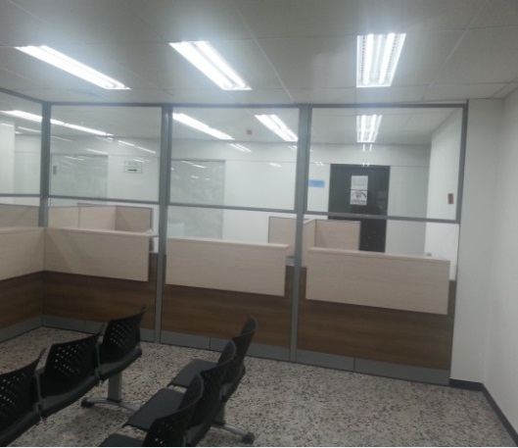 | Puesto de Trabajo de 1.35x60 | 8
 |  | En Aglomerado de 30mm Enchapado en Formica F - 8
 |  | El archivador es de Piso 2x1, un Cajon para Archivo, 2 Cajones Pequeños
 |  | Medidas: Frente: 40, Fondo: 56, Altura: .68
 |  | Con Pasacables
 |  | Retorno 90x60
 |  | Paneles Taquilla de 90x2.00 (Altura) y de 60x2.00
 |  | Estructura Metalica en Lamina de Acero Coll Rolled
 |  | Baldosas Enchapadas en Tela Vinilica
 |  | Baldosa Superior en Vidrio Claro
 |  | Superficie Taquilla en Aglomerado de 25mm, Enchapado en Formica F - 8
 | MEDELLIN DIGITAL
 | REFERENCIA | DESCRIPCION | CANTIDAD | CUMPLE | NO CUMPLE
 | 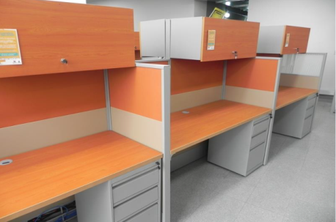 | Puesto de Trabajo de 1.35x60 | 1
 |  | En aglomerado de 30mm
 |  | Enchapado en formica F - 8
 |  | Pedestales Cilindricos
 |  | No Incluye Paneles Laterales
 |  | No Incluye Gabinete Superior
 |  | El Archivador es de Piso 2x1, un Cajon para Archivo, 2 Cajones Pequeños
 |  | Medidas: Frente: 40, Fondo: 56, Altura: .68
 | RECEPCION
 | REFERENCIA | DESCRIPCION | CANTIDAD | CUMPLE | NO CUMPLE
 | 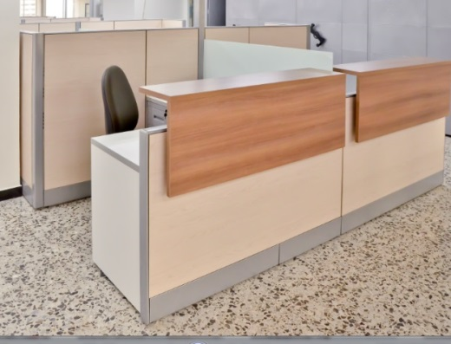 | Modulo Recepcion de 1.80x1.50 | 1
 |  | Conformada por Paneles de 90x60 Altura .90
 |  | Estructura Metalica, Pintura Electrostatica
 |  | Baldosas en Lamina y Tela Vinilica
 |  | Con Superficie Mostrador Enchapada en Fomica F- 8
 |  | Incluye Archivador
 |  | Incluye Pasacables
 |  | Retorno 1.20x60
 |  | El Archivador es de Piso 2x1, un Cajon para Archivo, 2 Cajones Pequeños
 |  | Medidas: Frente: 40, Fondo: 56, Altura: .68
 | PANELERIA
 | DESCRIPCION
 | Panel h=200, Estructura Metalica, Mixto - Vidrio y Tela Vinilica, Espesor 5cm
 | Panle h=130, Estructura Metalica, Mixto - Vidrio y Tela Vinilica, Espesor 5cm

 | PANELES h=200
 | REFERENCIA | DESCRIPCION | CANTIDAD | CUMPLE | NO CUMPLE
 | 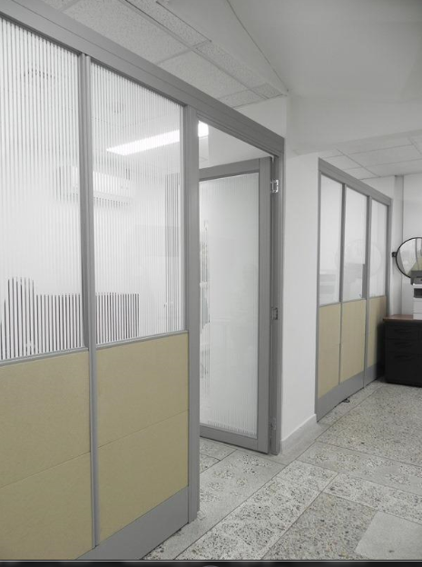 | 90x200 | 18
 |  | 60x200 | 12
 | PANELES h=130
 | REFERENCIA | DESCRIPCION | CANTIDAD | CUMPLE | NO CUMPLE
 |  | 90x130 | 112
 |  | 60x130 | 80

 | SOTANO
 | LOCKER - VIGILANTE
 | REFERENCIA | DESCRIPCION | CANTIDAD | CUMPLE | NO CUMPLE
 | 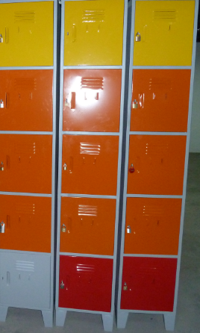 | LK - 15 | 6
 |  | Locker de 5 Compartimientos
 |  | Fabricado en Lamina de Acero Coll Roled Calibre 22
 |  | Pintura Electrostatica
 |  | Medidas: Frente .36, Fondo: .38, Altura: 2.10
 |  | Incluye Porta Candado
 |  | No tiene Entrepaños

 | MANTENIMIENTO
 | REFERENCIA | DESCRIPCION | CANTIDAD | CUMPLE | NO CUMPLE
 |  | Puesto de Trabajo de 1.35x60 | 4
 |  | En Aglomerado de 30mm
 |  | Enchapado en Formica F - 8
 |  | Pedestales Cilindricos
 |  | No incluye Paneles Laterales
 |  | No incluye Gabinete Superior
 |  | El Archivador es de Piso 2x1, un Cajon para Archivo, 2 Cajones Pequeños
 |  | Medidas: Frente: 40, Fondo: 56, Altura: .68

 | CONSERVACION Y RECUPERACION DE ARCHIVO
 | REFERENCIA | DESCRIPCION | CANTIDAD | CUMPLE | NO CUMPLE
 |  | Puesto de Trabajo 1.50x1.35 | 14
 |  | Incluye Archivador
 |  | Retorno 75x60
 |  | Pedestales Cilindricos
 |  | El archivador es de Piso 2x1, un Cajon para Archivo, 2 Cajones Pequeños
 |  | Medidas: Frente: 40, Fondo: 56, Altura: .68
 |  | No Incluye Gabinete Superior
 |  | El Puesto tiene Pasacables y Faldon en Lamina Perforada

 | LA SOCIAL
 | REFERENCIA | DESCRIPCION | CANTIDAD | CUMPLE | NO CUMPLE
 |  | Puesto de Trabajo 1.50x1.35 | 32
 |  | Incluye Archivador
 |  | Retorno 75x60
 |  | Pedestales Cilindricos
 |  | El archivador es de Piso 2x1, un Cajon para Archivo, 2 Cajones Pequeños
 |  | Medidas: Frente: 40, Fondo: 56, Altura: .68
 |  | No Incluye Gabinete Superior El Puesto tiene Pasacables y Faldon en Lamina Perforada

 | LIDER DE PROYECTO
 | REFERENCIA | DESCRIPCION | CANTIDAD | CUMPLE | NO CUMPLE
 | 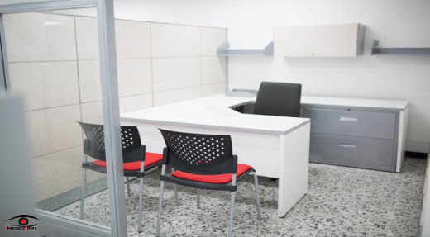 | Puesto de Trabajo 1.50x1.50 | 1
 |  | Incluye Archivador
 |  | Retorno 90x60
 |  | Pedestales Cilindricos
 |  | El Archivador es de Piso 2x1, un Cajon para Archivo, 2 Cajones Pequeños
 |  | Medidas: Frente: 40, Fondo: 56, Altura: .68
 |  | El Puesto tiene Pasacables y Faldon en Lamina Perforada

 | LIDER DE PROYECTO AUXILIAR
 | REFERENCIA | DESCRIPCION | CANTIDAD | CUMPLE | NO CUMPLE
 |  | Puesto de Trabajo 1.50x1.35 | 1
 |  | Incluye Archivador
 |  | Retorno 75x60
 |  | Pedestales Cilindricos
 |  | El archivador es de Piso 2x1, un Cajon para Archivo, 2 Cajones Pequeños
 |  | Medidas: Frente: 40, Fondo: 56, Altura: .68
 |  | No Incluye Gabinete Superior
 |  | El Puesto tiene Pasacables y Faldon en Lamina Perforada

 | RADIO - MONITOREO - SEGURIDAD
 | REFERENCIA | DESCRIPCION | CANTIDAD | CUMPLE | NO CUMPLE
 |  | Puesto de Trabajo de 1.35x60 | 1
 |  | En Aglomerado de 30mm
 |  | Enchapado en Formica F - 8
 |  | Pedestales Cilindricos
 |  | No incluye Paneles Laterales
 |  | No incluye Gabinete Superior
 |  | El Archivador es de Piso 2x1, un Cajon para Archivo, 2 Cajones Pequeños
 |  | Medidas: Frente: 40, Fondo: 56, Altura: .68

 | OPERATIVA
 | REFERENCIA | DESCRIPCION | CANTIDAD | CUMPLE | NO CUMPLE
 |  | Puesto de Trabajo de 1.35x60 | 17
 |  | En Aglomerado de 30mm
 |  | Enchapado en Formica F - 8
 |  | Pedestales Cilindricos
 |  | No incluye Paneles Laterales
 |  | No incluye Gabinete Superior
 |  | El Archivador es de Piso 2x1, un Cajon para Archivo, 2 Cajones Pequeños
 |  | Medidas: Frente: 40, Fondo: 56, Altura: .68

 | LIDER OPERATIVAS
 | REFERENCIA | DESCRIPCION | CANTIDAD | CUMPLE | NO CUMPLE
 |  | Puesto de Trabajo 1.50x1.50 | 2
 |  | Incluye Archivador
 |  | Retorno 90x60
 |  | Pedestales Cilindricos
 |  | El Archivador es de Piso 2x1, un Cajon para Archivo, 2 Cajones Pequeños
 |  | Medidas: Frente: 40, Fondo: 56, Altura: .68
 |  | El Puesto tiene Pasacables y Faldon en Lamina Perforada

 | REGULACION
 | REFERENCIA | DESCRIPCION | CANTIDAD | CUMPLE | NO CUMPLE
 |  | Puesto de Trabajo de 1.35x60 | 36
 |  | En Aglomerado de 30mm
 |  | Enchapado en Formica F - 8
 |  | Pedestales Cilindricos
 |  | No incluye Paneles Laterales
 |  | No incluye Gabinete Superior
 |  | El Archivador es de Piso 2x1, un Cajon para Archivo, 2 Cajones Pequeños
 |  | Medidas: Frente: 40, Fondo: 56, Altura: .68

 | LIDER REGULACION
 | REFERENCIA | DESCRIPCION | CANTIDAD | CUMPLE | NO CUMPLE
 |  | Puesto de Trabajo 1.80x1.35 | 1
 |  | Incluye Archivador
 |  | Retorno 1.20x60
 |  | Pedestales Cilindricos
 |  | El Archivador es de Piso 2x1, un Cajon para Archivo, 2 Cajones Pequeños
 |  | Medidas: Frente: 40, Fondo: 56, Altura: .68
 |  | No incluye Gabinete Superior
 |  | El Puesto tiene Pasacables y Faldon en Lamina Perforada

 | SALA DE REUNIONES 3 - 4
 | REFERENCIA | DESCRIPCION | CANTIDAD | CUMPLE | NO CUMPLE
 | 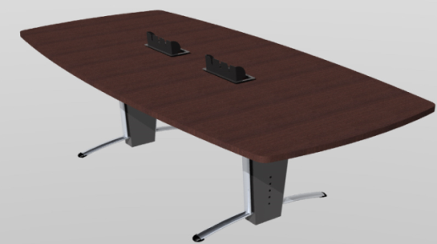 | Mesa de 1.20x3.00 | 2
 |  | En Aglomerado
 |  | Enchapado en Formica F - 8
 |  | Con Power Dock (caja para tomas)
 |  | Pedestal Tubo Eliptico 1.9 Calibre 18 y 16 Cromado
 |  | Lamina de Acero Coll Rolled Calibre 22

 | PUESTO IMPRESORA
 | REFERENCIA | DESCRIPCION | CANTIDAD | CUMPLE | NO CUMPLE
 | 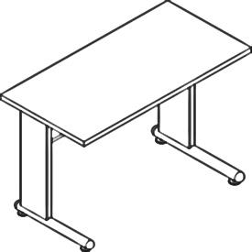 | Mesa de 90x60 | 3
 |  | En Aglomerado
 |  | Enchapado en Formica F - 8
 |  | con Pasacable, la Alimentacion para Cableado puede ser por los Pedestales
 |  | Pedestal tipo H
 |  | Lamina de Acero Coll Rolled, Calibre 22
 |  | Pintura Electroestatica

 | ARCHIVO RODANTE
 | REFERENCIA | DESCRIPCION | CANTIDAD | CUMPLE | NO CUMPLE
 | 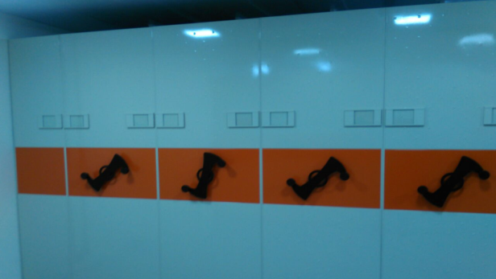 | El Sistema de Archivo Rodante esta Compuesto por Carros fijos, carros rodantes, | 1
 |  | carros de cierre y rieles en T por donde se desplazan dichos carros.
 |  | Un carro esta se compone de: un cuerpo de estanteria de uña con entrepaños en lamina calibre 22,
 |  | templetes y angulos calibre 16.
 |  | Estanterias altura 2.00 y 2.40 mts. Opciones de entrepaños de 30 0 40 cms.
 |  | Altura total del archivo rodante 2.14 cuando se usa estanteria de 2.00 mts
 |  | Frentes en lamina cold rolled calibre 22 y sistema mecanico
 |  | Acabados en pintura electroestatica en polvo: Gris plata, nopal, negro, aluminio
 |  | 3 Modulos Dobles
 |  | 2 Modulos Sencillos
 |  | Tiene Riel Antivuelco para Archivo Rodante
 |  | Riel en T para Soporte de Carros

 | PANELERIA
 | DESCRIPCION
 | Panel h=200, Estructura Metalica, Mixto - Vidrio y Tela Vinilica, Espesor 5cm
 | Panle h=130, Estructura Metalica, Mixto - Vidrio y Tela Vinilica, Espesor 5cm
 | PANELES h=200
 | REFERENCIA | DESCRIPCION | CANTIDAD | CUMPLE | NO CUMPLE
 |  | 90x200 | 18
 |  | 60x200 | 20

 | PANELES h=130
 | REFERENCIA | DESCRIPCION | CANTIDAD | CUMPLE | NO CUMPLE
 | 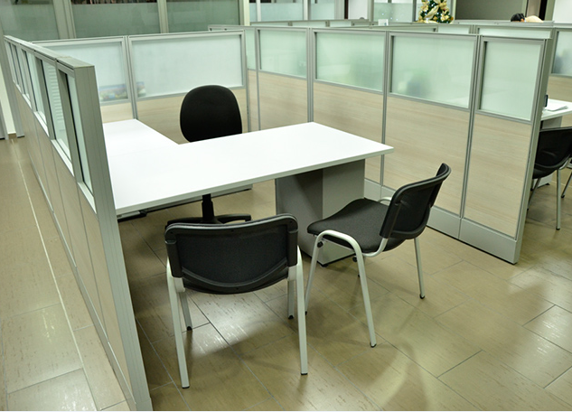 | 90x130 | 130
 |  | 60x130 | 90

Especificaciones Tecnicas |  |  |  | CUMPLE | NO CUMPLE
PUESTO DE TRABAJO - SUBSECRETARIA ESPACIO PUBLICO
Puesto de Trabajo:
Superficie en Aglomerado de 30mm en Formica F - 8
Pedestales en Tuberia Redonda, Pintura Electrostatica
Archivadores Lamina en Acero Coll Rolled de Calibre 22, Pintura Electrostatica
Paneles Estructura Metalica en Lamina de Acero Coll Rolled, Calibre 22 Tipo Baldosa, Acabados en Lamina, Tela Vinilica y Vidrio Claro. H= 1.30 - 1.65
Archivo Rodante: Estanteria en Lamina de Acero Coll Rolled en calibre 14 Entrepaños en Lamina de Acero Coll Rolled en calibre 22 Frente en en Lamina de Acero Coll Rolled en calibre 20 Pintura Electrostatica
 |  |  |  | CUMPLE | NO CUMPLE
NOTAS: 1. Incluye Accesorios, Enganches, Parales, Terminales, mano de obra y todos aquellos requeridos para la adecuada instalación de los elementos requeridos 2. Las imágenes son de referencia, el diseño definitivo y los colores requeridos deberán ser aprobados por parte de la Subsecretaría de Espacio público y la ESU antes de iniciar la producción de la totalidad de los ítems requeridos.

 | _____________________________________ (Firma del Representante Legal) XXXXXXXXXXXXXXXXXXXXXXXXX (NOMBRE DE REPRESENTANTE LEGAL) Xxxxxxxxxxxx (CÉDULA DEL REPRESENTANTE)

 |  |  |  |  | $-

